参加票
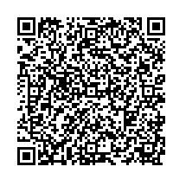
広島県「みんなで減災」備えるフェア 参加票
 | 入力欄 |  |  |  |  |  | 【令和６年３月22日（金）までに送付してください】
歯科医院情報
歯科医院名
担当者氏名
広報物の送付先住所 |  |  | 〒 |  |  | -

電話番号 |  |  |  |  |  |  |  |  |  | ＦＡＸ
メールアドレス
フェア実施期間 |  |  |  | □ | R06/6/22～7/8 |  |  |  | □ | その他 | 予定期間 |  | / |  | ～ | /
マスコミへの取材紹介可否 |  |  |  | □ | 可能 | □ | 不要
参加施設一覧での公表 |  |  |  | □ | 可能 | □ | 不要 |  |  | 歯科医院名はHP、市町に公表させていただきます。
広報物の必要数 |  |  | ※広報物は数に限りがありますので、申込数を調整させていただく場合があります。 ※５月後半頃、参加票記載の住所に送付します。 ※掲載の広報物画像は現時点のイメージで、デザインは変更する場合があります。
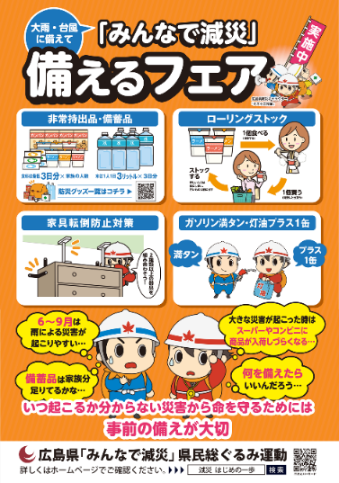
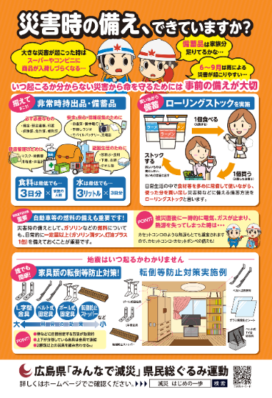
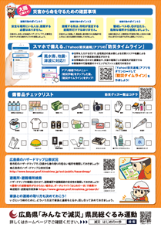
 |  |  | 表 |  |  |  |  | 裏
反射でキラキラ
光ります

 |  |  | 防災グッズ一覧に口腔衛生用品として、
 |  |  | 歯ブラシ・マウスウォッシュを記載 |  |  |  |  |  |  |  |  |  |  | 丸型10㎝
A2ポスター |  | 枚 | A4両面リーフレット |  |  |  |  |  |  | 枚 |  | スイングポップ |  |  |  |  | 枚
広島県電子申請システム
による申込は
下記QRコードから
送付先
ＦＡＸ：082‐246‐3044 電子メール：sogurumi-hiroshima@news-com.co.jp
郵送：〒730-0041 広島市中区小町1-11 北山ビル5F 県民総ぐるみ運動受付事務局
お問い合わせ先:（株）ニューズアンドコミュニケーションズ 県民総ぐるみ運動受付事務局
電話番号：082-544-7900
本受付業務は、広島県が (株)ニューズアンドコミュニケーションズに委託をしています。

